List1
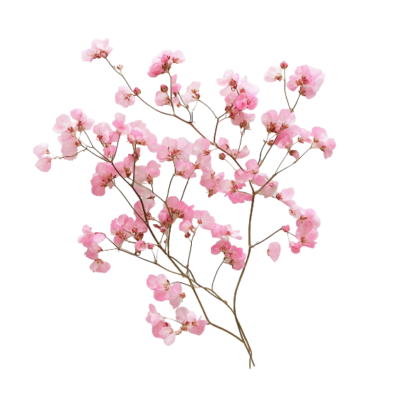
PŘIHLÁŠKA K ZÁVODU V KRÁLIČÍM HOPU ROZKVETLÁ CHUCHLE
10. 5. 2026 V PRAZE – VELKÉ CHUCHLI

Závodník:
Jméno a příjmení:
Datum narození:
Bydliště:
Telefon:
E-mail:
Člen klubu ČSCH-KKH: | ano - ne

Králíci:
Jméno | Přezdívka | Číslo VP | Datum narození | Rovinná dráha | Parkur | Skok vysoký | Skok daleký | Startovné
 |  |  |  |  |  |  |  | 0
 |  |  |  |  |  |  |  | 0
 |  |  |  |  |  |  |  | 0
 |  |  |  |  |  |  |  | 0
 |  |  |  |  |  |  |  | 0
 |  |  |  |  |  |  |  | 0
 |  |  |  |  |  |  |  | 0
 |  |  |  |  |  |  |  | 0
 |  |  |  |  |  |  |  | 0
 |  |  |  |  |  |  |  | 0
Startovné celkem |  |  |  |  |  |  |  | 0

Rovinná dráha a parkur – vyplňte třídu: lehká / střední / těžká / elitní
Skok vysoký a daleký – vyplňte ANO, pokud v dané disciplíně králík startuje

